Пекарня 10 м.кв
Комплект оборудования предназначен для производства продукции на небольшой площади из замороженных изделий.

Параметры пекарни: | Значения |  |  |  |  |  |  |  | Телефон: 8 (800) 555 18 52
Максимальная производительность (кг/час) | 14 (20)* |  |  |  |  |  |  |  | E-mail: dd@danler.pro
Занимаемая площадь, кв.м. | 10 |  |  |  |  |  |  |  | http://danler.pro
Обслуживающий персонал, чел. | 1

Виды операций:
· заморозка в морозильной камере
· окончательную расстойку тестовых заготовок в шкафу расстойки
· выпечку в производственной конвекционной печи Danler BQ-5

Перечень оборудования Danler | Основной пакет, стоимость USD | Аналоги/Дополнительно |  |  | 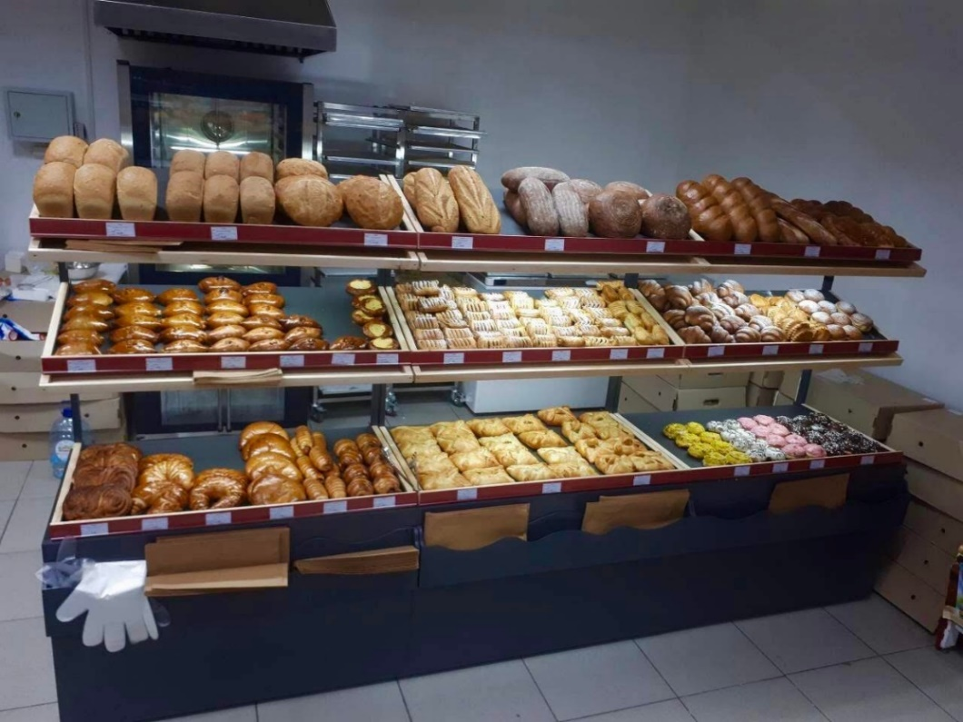
1. Печь конвекционная Danler BQ-5E (электрическая), вместимость 5 противней 600х400. | 2,765.00 USD | Печь конвекционная Miratek BML-4 (электрическая), 1200 USD
2. Шкаф окончательной расстойки Danler LS-10 (10 противней 600х400) | 1,450.00 USD
3. Противень c бортами Danler GS11140 (15 шт) | 270.00 USD | Скидка
Розничная итоговая стоимость оборудования Danler | 4,485.00 USD | -10%
**Итоговая стоимость оборудования Danler при приобритении комплекта оборудования (скидка 10%) | 4,036.50 USD
**Итоговый перечень оборудования в комплекте определяется задачами заказчика

Перечень стороннего оборудования | Основной пакет, стоимость USD
4. Моечная ванна на 1 секцию | 90.00 USD
5. Зонт вентиляционный | 200.00 USD
6. Стол производственный, 1 шт | 225.00 USD
7. Тележка (16 ярусов), 1 шт | 250.00 USD
8. Ларь морозильный | 210.00 USD
9. Стеллаж на 4-6 противней (400х600), 1 шт | 170.00 USD
10. Утварь (ветрина или полки, лопатки, весы, щетки, и т.п.)
Итоговая стоимость стороннего оборудования (ориентировочно) | 1,145.00 USD

 | Основной пакет стоимость USD
Розничная общая ориентировочная стоимость предложения (оборудование Danler+ стороннее оборудование) | 5,630.00 USD
Общая ориентировочная стоимость предложения (оборудование Danler (-10%)+ стороннее оборудование) | 5,181.50 USD
Выгода | 448.50 USD

*Рассчет печи Danler BQ-5 по продукту | Теоретически |  |  |  |  |  | Ориентировочно практически
Вид загружаемого продукта | Максим. загрузка, шт | Масса 1 шт, кг | Время готовки, мин | Произв. в час, шт |  | Произв. в час, кг | Коэф. эффективности | Произв. в час, шт | Произв. в час, кг
Багет (заморозка), 5 шт на противень | 25 | 0.25 | 20 | 75 |  | 18.8 | 0.7 | 52.5 | 13.1
Круассаны (заморозка) 12 шт на противень | 60 | 0.1 | 15 | 240 |  | 24.0 | 0.6 | 144.0 | 14.4

